信用交易
融资融券市场交易数据统计(2025-01-23)

标的证券 | 融资融券余额（亿元） | 融资余额（亿元） | 融券余额（亿元） | 融资买入额（亿元） | 融资融券规模变化（亿元） | 融资余额增幅(‰) | 融券余额增幅(%)
统计数据 | 18,200.29 | 18,062.60 | 100.50 | 1,327.22 | -54.08 | -2.85 | -2.04
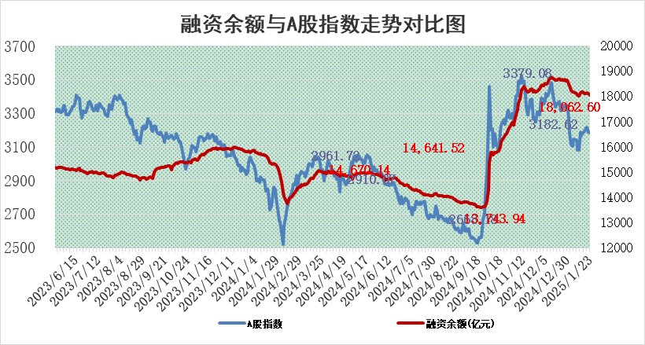

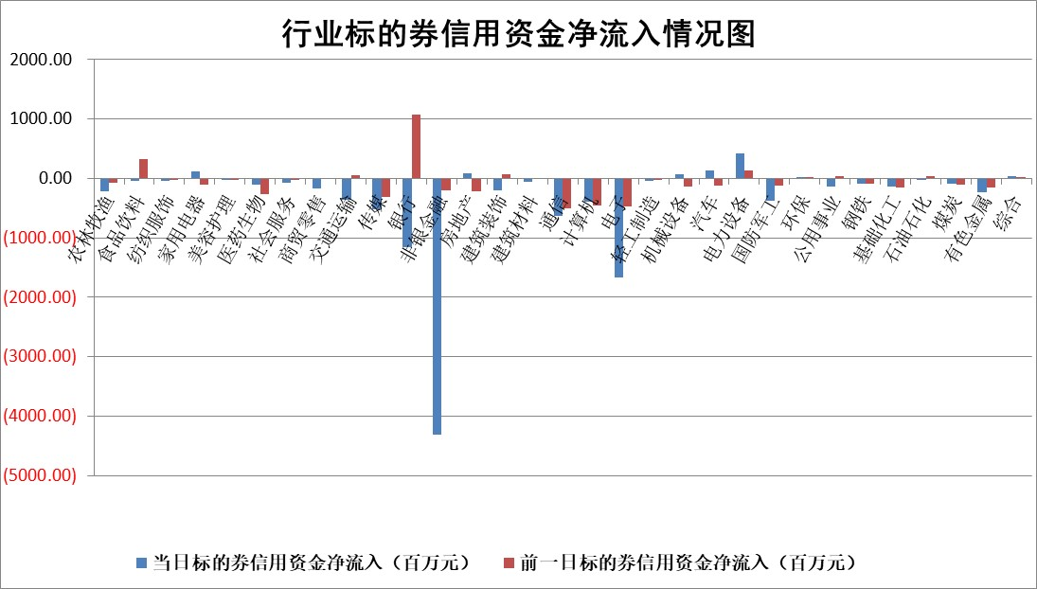

标的基金代码 | 标的基金简称 | 融资余额/市值(%) | 融资余额增幅(%) | 融资买入额/成交金额(%) | （融资余额净增额-融券余额净增额）/市值(‱) | 融券余额降幅(%) | ABS[（融资余额净增额-融券余额净增额）/市值净增额-1](%)
159902 | 华夏中小板ETF | 0.00 | 0.00 | 0.00 | 0.00 | 0.00 | 100.00
159915 | 易方达创业板ETF | 3.44 | 3.52 | 380007.83 | 11.74 | 6.04 | 83.10
159919 | 嘉实沪深300ETF | 0.62 | 0.40 | 3.71 | 0.24 | -0.16 | 99.12
159920 | 华夏恒生ETF | 31.54 | -0.25 | 21.89 | -7.96 | 0.00 | 80.63
159922 | 嘉实中证500ETF | 0.80 | 3.74 | 8.67 | 4.11 | 8.41 | 90.02
159925 | 南方沪深300ETF | 0.59 | -5.69 | 1.02 | -3.54 | 0.00 | 109.70
159928 | 消费ETF | 3.01 | 0.11 | 8.22 | 0.34 | -0.19 | 93.78
159934 | 易方达黄金ETF | 62.22 | -0.03 | 28.36 | -1.96 | 0.00 | 84.71
159939 | 全指信息技术ETF | 1.04 | -1.68 | 19.32 | 2.68 | 87.35 | 101.52
159940 | 全指金融地产ETF | 0.39 | -3.27 | 0.01 | -1.32 | 0.00 | 100.84
159995 | 半导体芯片ETF | 2.83 | 0.29 | 214.05 | 0.97 | 1.61 | 100.65
159997 | 天弘中证电子ETF | 1.89 | 1.11 | 4.27 | 2.08 | 1.06 | 100.64
159998 | 天弘中证计算机主题ETF | 0.60 | -1.49 | 0.06 | -0.82 | 0.36 | 100.49
510050 | 华夏上证50ETF | 2.63 | 0.17 | 325.29 | 0.16 | -13.20 | 99.54
510180 | 华安上证180ETF | 0.54 | -0.69 | 2.18 | -0.80 | -114.87 | 101.98
510880 | 华泰柏瑞红利ETF | 0.91 | 12.31 | 9.72 | 9.98 | -1.92 | 95.37
510900 | 易方达恒生H股ETF | 35.55 | 0.02 | 1.29 | 0.58 | 0.00 | 102.73
511010 | 5年期国债ETF | 3.42 | 0.32 | 0.06 | 1.10 | 0.00 | 109.46
511380 | 可转债及可交换债券ETF | 1.30 | -10.24 | 16.03 | -14.86 | 0.00 | 186.48
512000 | 全指证券ETF | 6.88 | -1.50 | 31.28 | -10.50 | -0.31 | 151.33
512010 | 沪深300医药卫生ETF | 8.16 | -0.62 | 52.88 | -5.12 | -0.11 | 120.50
512070 | 沪深300非银ETF | 2.69 | 2.32 | 193.72 | 6.08 | -1.72 | 95.85
512400 | 南方中证申万有色金属ETF | 3.66 | 0.40 | 0.54 | -0.39 | -13.50 | 99.40
512580 | 广发中证环保产业ETF | 0.90 | 2.83 | 0.23 | 2.47 | 0.00 | 100.00
512660 | 国泰中证军工ETF | 3.04 | -0.62 | 15.04 | -3.49 | -18.37 | 87.10
512800 | 华宝中证银行ETF | 6.29 | -3.09 | 1.52 | -26.26 | -30.52 | 109.97
512980 | 广发中证传媒ETF | 1.74 | -13.49 | 615.37 | -25.06 | 15.57 | 108.71
515030 | 华夏中证新能源汽车ETF | 2.21 | 0.96 | 4.64 | 1.16 | -9.28 | 101.72
515050 | 华夏中证5G通信主题ETF | 0.95 | -1.36 | 5.90 | -1.26 | 0.60 | 99.61
515070 | 华夏中证人工智能ETF | 3.14 | 1.65 | 8.22 | 5.10 | 0.00 | 103.09
标的股票比较指标 |  | 融资余额/流通A股市值(%) | 融资余额增幅(%) | 融资买入额/成交金额(%) | （融资余额净增额-融券余额净增额）/流通A股市值(‱) | 融券余额降幅(%) | ABS[（融资余额净增额-融券余额净增额）/流通A股市值净增额-1](%)
前十名标的个股 |  | 鹏都农牧 | 瑞斯康达 | 高铁电气 | 北自科技 | 海通证券 | 五洲新春
 |  | 东旭光电 | 中交地产 | 东星医疗 | 瑞斯康达 | 华昌达 | 光大同创
 |  | 威创股份 | 润邦股份 | 海利尔 | 中交地产 | 华媒控股 | 北路智控
 |  | 海印股份 | 通润装备 | 赛诺医疗 | 卓创资讯 | 齐峰新材 | 联合化学
 |  | 广汇汽车 | 华脉科技 | 悦安新材 | 汉得信息 | 苏州科达 | 永兴材料
 |  | 首航高科 | 金安国纪 | 聚石化学 | 五洲新春 | 格力博 | 信邦智能
 |  | 超华科技 | 北自科技 | 秦川物联 | 华脉科技 | 天成自控 | 博实股份
 |  | 联络互动 | 智迪科技 | 江苏神通 | 润欣科技 | 莱茵生物 | 苏大维格
 |  | 爱康科技 | 汉得信息 | 博拓生物 | 凯尔达 | 奥来德 | 玉马遮阳
 |  | 长江健康 | 上海电气 | 黔源电力 | 菲菱科思 | 宣亚国际 | 德必集团
后十名标的个股 |  | 普利制药 | 海通证券 | 海通证券 | 海通证券 | 三维通信 | 智洋创新
 |  | 世纪华通 | 山东高速 | 浩欧博 | 芳源股份 | 电气风电 | 菲菱科思
 |  | 观典防务 | 峰岹科技 | 菱电电控 | 捷强装备 | 国新文化 | 胜宏科技
 |  | 卓朗科技 | 新泉股份 | 奥浦迈 | 锐捷网络 | 迪普科技 | 昆仑万维
 |  | 凯撒文化 | 中富电路 | 毕得医药 | 实朴检测 | 华联控股 | 德固特
 |  | 惠程科技 | 芳源股份 | 普利制药 | 丰茂股份 | 大洋电机 | 有研新材
 |  | 盛屯矿业 | 捷强装备 | 世纪华通 | 星源卓镁 | 电广传媒 | 聚赛龙
 |  | 江苏舜天 | 南亚新材 | 观典防务 | 祥源新材 | 山东路桥 | 晶华微
 |  | 广电网络 | 实朴检测 | 卓朗科技 | 三利谱 | 古越龙山 | 泉峰汽车
 |  | 东旭蓝天 | 宁沪高速 | 凯撒文化 | 禾川科技 | 思维列控 | 熵基科技
说明：1.以上普通交易数据和信用交易数据皆以交易日收盘后数据为基准；2.上述标的证券总数据只计算标的证券市场总数据，不包括从标的证券中调出去标的证券数据，所以与交易所公布的总值略有不同； 3.上述行业采用申万一级行业分类；4.以上标的基金和标的个股中比较的6个指标值中：前5个（从左至右）为正向指标，值越大排名越靠前；第6个为逆向指标，值越小，排名越靠前；5.第6个指标中ABS[]表示求绝对值，其主要用于考量信用资金相对净流入对股价相对净变化的贡献程度；6.数据来源：wind，交易所。

 |  |  |  | 证券代码 | 新增融资余额 | 融资买入额 | 融资买入增幅前10
 |  | 1 | 西部建设 | 002302 | 80643953 | 177472374 | 41%
 |  | 2 | 天键股份 | 301383 | 27855096 | 56831811 | 39%
 |  | 3 | 井松智能 | 688251 | 7040854 | 13763946 | 27%
 |  | 4 | 国电电力 | 600795 | 116116226 | 151740647 | 23%
 |  | 5 | 华立科技 | 301011 | 9342856 | 31199107 | 23%
 |  | 6 | 捷邦科技 | 301326 | 9066090 | 22350547 | 22%
 |  | 7 | 海利尔 | 603639 | 19864834 | 35520613 | 20%
 |  | 8 | 华研精机 | 301138 | 7597460 | 13339451 | 16%
 |  | 9 | 鹏辉能源 | 300438 | 83773067 | 304558811 | 16%
 |  | 10 | 建科股份 | 301115 | 7106455 | 29879412 | 15%

